予測金額
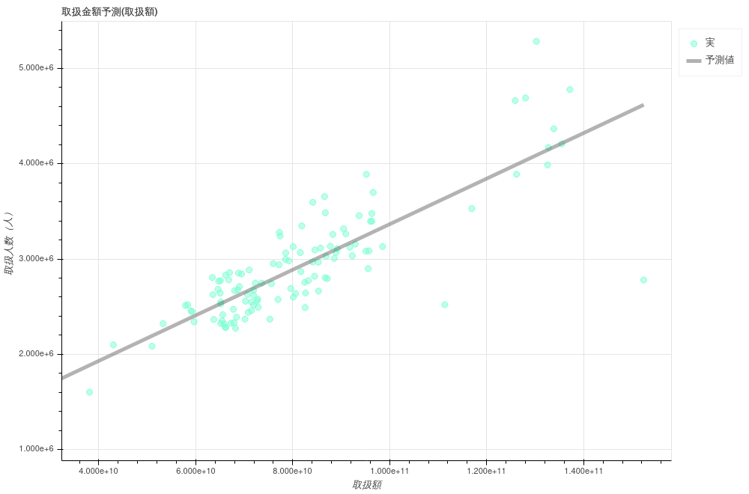
取扱額 | 取扱人数（人） | 小数点切り捨て
5000000000 | 1092092.1362 | 1092092
1000000000 | 996373.00334 | 996373
10000000000 | 1211741.0522 | 1211741
100000000000 | 3365421.5408 | 3365421
200000000000 | 5758399.8614 | 5758399
300000000000 | 8151378.182 | 8151378
400000000000 | 10544356.503 | 10544356
500000000000 | 12937334.823 | 12937334
600000000000 | 15330313.144 | 15330313
700000000000 | 17723291.464 | 17723291
800000000000 | 20116269.785 | 20116269
900000000000 | 22509248.106 | 22509248
1000000000000 | 24902226.426 | 24902226

